Descrizione
rev. 2018

 | Clicca qui per la Matrice Acquisti
 | PRESENTAZIONE
 | LABORATORIO DI TELECOMUNICAZIONI
 | ORIENTATO ALLO STUDIO DELLA RADIO FREQUENZA
 | PER LE SCUOLE SUPERIORI
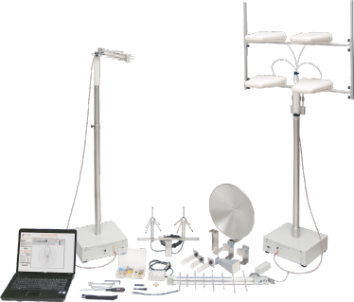

 | OBIETTIVI E FINALITÀ DELLA SOLUZIONE
 | L’obiettivo è di far acquisire allo studente, a conclusione del percorso quinquennale, competenze per gestire, organizzare ed effettuare interventi di installazione e manutenzione ordinaria, di diagnostica, riparazione e collaudo in differenti aree: elettronica applicata ai sistemi telefonici e video, alla fibra ottica con tecniche di ricerca guasti.

 | LA SOLUZIONE È COMPOSTA DA:
 | Il laboratorio è composto da unità di alimentazione, strumenti, moduli di telefonia, modem, sintesi di Fourier, multiplexer FDM e TDM, fibre ottiche, RTX laser, WDM, video, linee di trasmissione ed antenne.

 | DESCRIZIONE PROGETTO
 | Il progetto prevede l’utilizzo di apparecchiature, strumentazione in grado di facilitare gli studenti nella comprensione dei concetti teorici.

 | ELENCO APPARECCHIATURE:
 | N. 9 UNITA' DI ALIMENTAZIONE mod. PS1-PSU/EV
 | N. 1 RF INSTRUMENTS TOWER mod. RF-IT/EV
 | N. 1 MODULO TELEFONIA TDM / PCM mod. T605/EV
 | N. 1 MODULO MODEM FONICO mod. T606/EV
 | N. 1 MODULO MODEM BANDA BASE mod. T607/EV
 | N. 1 MODULO SINTESI DI FOURIER E ANALISI DI SPETTRO mod. T610/EV
 | N. 1 MODULO CIRCUITI MF – TELEFONO ELETTRONICO PULSE / DTMF mod. T10L/EV
 | N. 1 MODULO MULTIPLEXER FDM 2 CANALI mod. T609/EV
 | N. 1 MODULO MULTIPLEXER TDM 4 CANALI PCM/PAM mod. T604/EV
 | N. 1 MODULO FIBRE OTTICHE mod. T611/EV
 | N. 1 MODULO RTX LASER mod. T611-L/EV
 | N. 1 MODULO WDM mod. T611-W/EV
 | N. 1 MODULO VIDEO mod. T611-V/EV
 | N. 1 MODULO TELEFONO ELETTRONICO mod. MCM50/EV
 | N. 1 LINEE DI TRASMISSIONE ED ANTENNE mod. LA/EV
 | N. 1 ANTENNA MEASURING SYSTEM mod. ANT-M/EV
 | N. 1 MONITOR INTERATTIVO 65" UHD 4K
 | N. 1 PERSONAL COMPUTER DI ULTIMA GENERAZIONE
 | Clicca qui per la Matrice Acquisti

